Hoja1
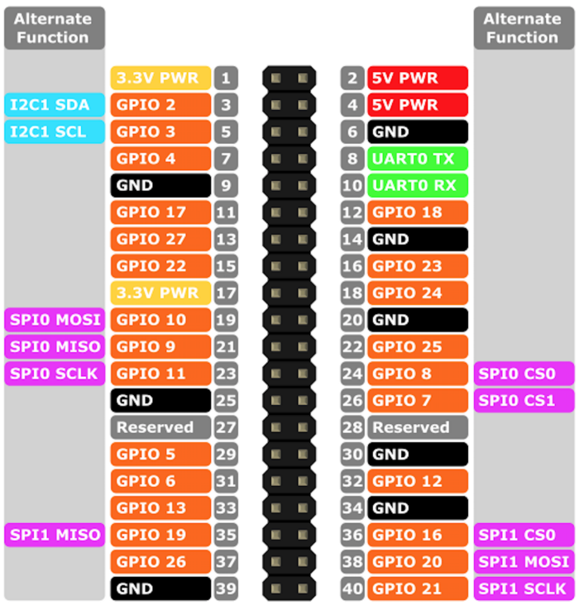
Raspberry 1 SENSORES
Nombre | Descripción | Entrada/GPIO | PIN/Raspberry
sensor1 | sensor motor 1 | GPIO 4 | 7
sensor2 | sensor motor 2 | GPIO 17 | 11
sensor3 | sensor motor 3 | GPIO 18 | 12
sensor4 | sensor motor entrada hidro | GPIO 27 | 13
sensor5 | sensor salida hidro | GPIO 22 | 15
sensor6 | sensor entrada giro | GPIO 23 | 16
sensor7 | sensor no girado | GPIO 24 | 18
sensor8 | sensor girado | GPIO 10 | 19
sensor9 | sensor presencia bin | GPIO 9 | 21
sensor10 | sensor motor 9 | GPIO 25 | 22
sensor11 | sensor motor 10 | GPIO 11 | 23
sensor12 | sensor motor 11 | GPIO 8 | 24
sensor13 | sensor motor 12 | GPIO 7 | 26
boton1 | Boton Partir | GPIO 5 | 29
boton2 | Boton Parar | GPIO 6 | 31
boton3 | Boton Pausa | GPIO 12 | 32

Raspberry 2 MASTER
Nombre | Descripción | Salida/GPIO | PIN/Raspberry
motor1 | motor cadena 1 | GPIO 4 | 7
motor2 | motor cadena 2 | GPIO 17 | 11
motor3 | motor cadena 3 | GPIO 18 | 12
motor4 | motor cadena entrada hidro | GPIO 27 | 13
motor5 | motor cadena dentro hidro | GPIO 22 | 15
motor6 | motor salida hidro | GPIO 23 | 16
motor7 | motor giro adelante | GPIO 24 | 18
motor8 | motor cadena giro | GPIO 10 | 19
motor9 | motor cadena 9 | GPIO 9 | 21
motor10 | motor cadena 10 | GPIO 25 | 22
motor11 | motor cadena 11 | GPIO 11 | 23
motor12 | motor cadena 12 | GPIO 6 | 31
motor7_i | motor giro atrás | GPIO 12 | 32

